상품제안서
수첩형 점착메모지 7P (HS-130-05) | 상품코드: S22293

 |  |  |  |  |  |  | 02-713-8555 | www.synergygift.co.kr
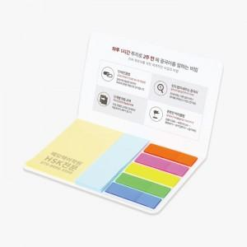 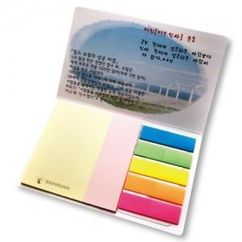

【상세/제작정보】 | <span style="font-size: 14pt;">표지컬러 내지먹1도 인쇄 무료 ( 형광필름은 매수 20매 고정입니다.)</span>

【인쇄/포장옵션】 | 표지컬러 내지먹1도 / OPP(비닐)

【공급단가】 | 수량 | 1,000~ | 2,000~ | 3,000~ | 5,000~ | 10,000~
*VAT별도 | 20매+필름20매 | 520원 | 510원 | 490원 | 470원 | 450원
 | 30매+필름20매 | 560원 | 550원 | 530원 | 510원 | 490원
 | 50매+필름20매 | 640원 | 630원 | 620원 | 590원 | 570원
 | 100매+필름20매 | 890원 | 860원 | 840원 | 800원 | 780원

【상품 URL】 | https://www.synergygift.co.kr:443/src/goods_detail.php?gdno=22293

